総括表・仕切書
<嬬恋村ＨＰﾀﾞｳﾝﾛｰﾄﾞ用> |  |  |  |  |  |  | 令和 |  |  |  | 年度( |  |  | 年分) 給与支払報告書(総括表) |  |  |  |  |  |  |  |  |  |  | <嬬恋村ＨＰﾀﾞｳﾝﾛｰﾄﾞ用> |  |  |  |  | 令和 |  |  |  | 年度( |  | 年分）普通徴収切替理由書 兼 仕切書

 |  |  |  |  |  |  |  |  |  |  |  |  |  |  |  |  |  |  | ※1月31日までに提出してください。
 |  | 嬬恋村長 宛 |  |  |  |  |  |  |  |  |  |  |  |  |  |  |  |  |  |  |  |  |  |  |  |  |  | 令和 |  |  |  | 年 | 月 |  | 日提出 |  | ※きりとり線できりとり後、Ａ５サイズのまま提出してください。
 |  |  |  |  |  |  |  |  |  |  |  |  |  |  |  |  |  |  |  |  | 指 定 番 号
 |  |  |  |  |  |  |  |  |  |  |  |  |  |  |  |  |  |  |  |  |  |  |  |  |  |  | 市 町 村 名 |  |  |  |  |  |  | 嬬恋村 |  |  |  | 指 定 番 号
 |  |  | 令和 |  |  | 年 |  |  |  | 月 | 日提出

 | 嬬恋村提出用 | 給与支払者の 個人番号又は法人番号 |  |  |  |  |  |  |  |  |  |  |  |  |  |  | （右詰で記載） |  |  |  | 事業種目 |  |  |  |  |  | 給与支払者の 名称（氏名）

 |  | 給与支払者 所在地 |  |  |  |  |  | 〒 |  |  | - |  |  |  |  |  |  |  |  |  | 受給者 総人数 |  | （他市町村分も含む）

 |  |  |  |  |  |  |  |  |  |  |  |  |  |  |  |  |  |  |  |  |  |  |  | 人 |  | 嬬恋村提出用 | 符号 |  |  |  | 普 通 徴 収 該 当 理 由 |  |  |  |  |  |  |  | 人 数

 |  |  |  |  |  |  |  |  |  |  |  |  |  |  |  |  |  |  |  |  | 嬬恋村への報告人員 | 特別徴収者 (給与引去り)

 |  |  |  |  |  |  |  |  |  |  |  |  |  |  |  |  |  |  |  |  |  |  |  | 人 |  |  | 普Ａ |  |  |  | 総受給者数が２人以下の事業者（総受給者数 ＝ 「受給者総人数」 － 「下記Ｂ～Ｆ該当人数」） |  |  |  |  |  |  |  |  | 人

 |  |  |  |  |  |  |  |  |  |  |  |  |  |  |  |  |  |  |  |  |  | 普通徴収者 (個人納付)
 |  | (フリガナ) |  |  |  |  |  |  |  |  |  |  |  |  |  |  |  |  |  |  |  |  |  |  |  |  | 普Ｂ |  |  |  | 他の事業所で特別徴収が行われている者（乙欄該当者） |  |  |  |  |  |  |  |  | 人
 |  |  |  |  |  |  |  |  |  |  |  |  |  |  |  |  |  |  |  |  |  |  |  | 人

 |  | 名称 |  |  |  |  |  |  |  |  |  |  |  |  |  |  |  | 印
 |  |  |  |  |  |  |  |  |  |  |  |  |  |  |  |  |  |  |  |  |  | 合計 |  |  |  |  | 普Ｃ |  |  |  | 給与が少なく税額が引けない者（年間の給与支給額が93万円以下） |  |  |  |  |  |  |  |  | 人

 |  |  |  |  |  |  |  |  |  |  |  |  |  |  |  |  |  |  |  |  |  |  |  | 人

 |  |  |  |  |  |  |  |  |  |  |  |  |  |  |  |  |  |  |  |  |  |  |  |  |  |  | 普Ｄ |  |  |  | 給与の支払が不定期である者 |  |  |  |  |  |  |  |  | 人
 |  | 代表者の 職氏名印 |  |  |  |  |  |  |  |  |  |  |  |  |  |  |  | 印 |  |  | 給与の支払方法 及びその期日

き り と り 線
 |  |  |  |  |  |  |  |  |  |  |  |  |  |  |  |  |  |  |  |  |  |  |  |  |  |  | 普Ｅ |  |  |  | 事業専従者（給与支払者が個人事業主の場合のみ対象） |  |  |  |  |  |  |  |  | 人
 |  |  |  |  |  |  |  |  |  |  |  |  |  |  |  |  |  |  |  |  | 新規採用や中途入 社がいる場合、その 人の前職分の給与 は含んでいますか？ |  | はい ・ いいえ
 |  | 連絡者の 氏名及び 電話番号
 |  |  |  |  |  |  |  |  |  |  |  | 課 |  |  | 係 | 氏名
 |  |  |  |  |  |  |  |  |  |  |  |  |  |  |  |  |  |  |  |  |  |  | (人数： 人) |  |  |  | 普F |  |  |  | 退職者（休職者を含む） 及び 退職予定者（５月末日まで） |  |  |  |  |  |  |  |  | 人

 |  |  |  |  |  |  |  |  | 電話番号 |  |  |  |  |  |  |  |  |  |  |  | 摘要欄にその旨の記載はありますか？ |  | はい ・ いいえ
 |  |  |  |  |  |  |  |  |  |  |  |  |  |  |  |  |  |  |  |  |  |  |  |  |  |  | 普通徴収対象者合計人数（総括表の「普通徴収者」欄の人数と一致します） |  |  |  |  |  |  |  |  |  |  |  |  | 人

 |  | 会計事務所 等の名称
 |  |  |  |  |  |  |  |  |  |  |  |  |  |  |  |  |  |  |  |  | 納入書の送付 |  | 要 ・ 不要

 |  |  |  |  |  |  |  |  |  |  |  |  | （電話番号 |  |  |  |  |  |  | ） |  |  |  |  |  |  | ※ |  | この普通徴収切替理由書の提出がない場合は、原則として特別徴収となります。

 |  |  |  |  |  |  |  |  |  |  |  |  |  |  |  |  |  |  |  |  |  |  |  |  |  |  | ※ |  | この切替理由書により普通徴収への切り替えを申請した場合でも、確認の結果、特別徴収とすることがあります。
 |  | ※ |  | 普通徴収とする場合は、「普通徴収切替理由書」の提出が必要です。

 |  |  |  | 切替理由書の提出がない場合又は切替理由書の理由に該当しない場合は、原則として特別徴収となります。 |  |  |  |  |  |  |  |  |  |  |  |  |  |  |  |  |  |  |  |  |  |  | 普通徴収切替理由書兼仕切書の記載にあたっての留意事項

 |  |  |  |  |  |  |  |  |  |  |  |  |  |  |  |  |  |  |  |  |  |  |  |  |  |  | ○ |  | この「普通徴収切替理由書兼仕切書（以下「切替理由書」という）」は、当面、普通徴収を認める基準（普Ａ～普Ｆ）を示すものです。

 |  | 給与支払報告書（総括表）の記載にあたっての留意事項

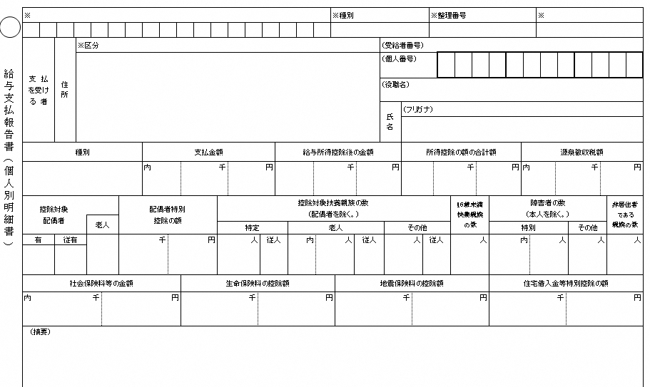
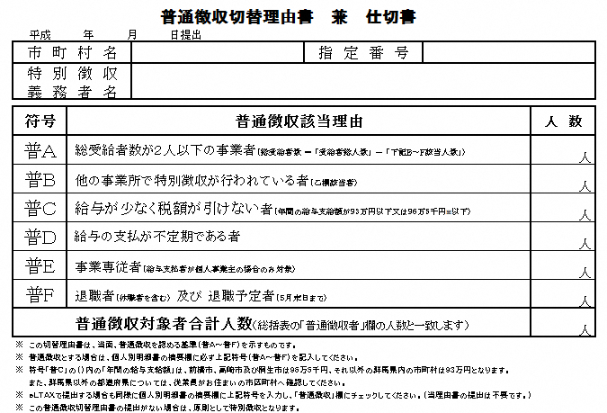
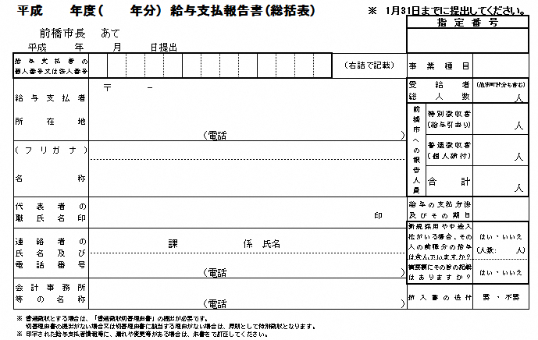
①
②
③
④
 |  |  |  |  |  |  |  |  |  |  |  |  |  |  |  |  |  |  |  |  |  |  |  |  |  |  | ○ |  | 普通徴収とする場合は、個人別明細書の摘要欄に必ず上記符号（普Ａ～普Ｆ）を記入してください。（下の記載例を参照）
 |  | 1 |  | この「給与支払報告書(以下「報告書」という)」は、地方税法第317条の６第１項又は第３項に規定する給与について使用してください。

 |  |  |  |  |  |  |  |  |  |  |  |  |  |  |  |  |  |  |  |  |  |  |  |  |  |  | ○ |  | 特別徴収に該当する方と普通徴収に該当する方がある場合は、仕切書として普通徴収の方の個人別明細書の上に挿入し総括表や他の個人別明細書と合冊して提出してください。

 |  | 2 |  | 給与の支払をする者で、給与所得について所得税を源泉徴収する義務のあるものは、次により関係市区町村に提出してください。

 |  |  |  |  | ・１月１日現在において給与の支払を受けている者 １月31日まで |  |  |  |  |  |  |  |  |  |  |  |  |  |  |  |  |  |  |  |  |  | ○ |  | 普Ｂは、主たる給与から合算されて特別徴収となる乙欄該当者などが対象となります。

 |  |  |  |  | ・給与の支払を受けている者のうち給与の支払を受けなくなったもの（以下「退職者」という） 退職した年の翌年の１月31日まで
 |  |  |  |  |  |  |  |  |  |  |  |  |  |  |  |  |  |  |  |  |  |  |  |  |  |  | ○ |  | 普Ｃの（ ）内「年間の給与支払額」は、自治体によって異なる場合がございます。従業員がお住まいの市区町村へ確認してください。

 |  | 3 |  | 「給与支払者の個人番号又は法人番号」欄には、給与支払者が個人事業主の場合は、個人番号（行政手続における特定の個人を識別するための番号の利用等に関する法律第２条第５項に規定する個人番号をいう）又は法人の場合は、法人番号（同条第15項に規定する法人番号をいう）を記載してください。 なお、個人番号を記載する場合は、左側を１文字空けて記載してください。

 |  |  |  |  |  |  |  |  |  |  |  |  |  |  |  |  |  |  |  |  |  |  |  |  |  |  | ○ |  | ｅＬＴＡＸ及び光ディスクで提出する場合も、同様に個人別明細書の摘要欄に上記符号を入力し、「普通徴収」欄にチェックしてください。（当理由書の提出は不要です。）

 |  | 4 |  | 「連絡者の氏名及び電話番号」欄には、この報告書について応答する者の氏名、所属課、係名及びその電話番号を記載してください。

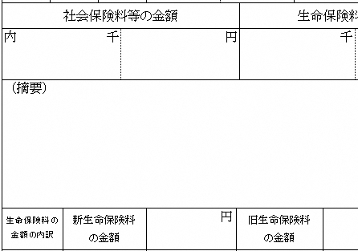
普Ｆ
＜個人別明細書記載例＞
摘要欄に該当する符号を必ず記入してください。
 |  | 5 |  | 「会計事務所等の名称」欄には、この報告書の提出を税理士等に依頼している場合にその連絡先を記載してください。

 |  | 6 |  | 「受給者総人数」欄には、１月１日現在において給与の支払をする事務所、事業所等から給与等の支払を受けている者の総人数を記載してください。

 |  | 7 |  | 「嬬恋村への報告人員」欄には、嬬恋村に対して「給与支払報告書（個人別明細書）」を提出する者（退職者を含む）の延べ人数を記載してください。

 |  | 8 |  | 「普通徴収者（個人納付）」欄には、嬬恋村において普通徴収に該当する者の延べ人数を記載してください。 なお、普通徴収に該当する者がいる場合は、「普通徴収切替理由書兼仕切書（以下「切替理由書」という）」に該当理由ごとの人数を記載し、この報告書とあわせて必ず提出してください。 また、普通徴収に該当する者の「給与支払報告書（個人別明細書）」の「摘要」欄に、切替理由書の該当理由の符号を必ず記載してください。（切替理由書の提出がない場合又は切替理由書の理由に該当しない場合は、原則として特別徴収となります。）

 |  | 9 |  | 「給与の支払方法及びその期日」欄には、月給、週給等及び毎月20日、毎週月曜日等と記載してください。

 |  | 10 |  | ご提出いただいた内容について、村から問い合わせをすることがあります。「連絡者の氏名及び電話番号」欄は必ず記載してください。

